Aufgabe 2
Aufgabe 2: Rohrnetz |  |  |  | Werte eingeben | Berechnung eingeben | Ausgabe
2.1 | Bestimmen Sie den benötigten Rohrdurchmesser bei einer Strömungsgeschwindigkeit von 1,5 m/s
2.2 | Führen Sie die Wärmeverlustberechnung für isolierte Rohre durch
2.3 | Vergleichen Sie die spezifischen "Kälteverluste“ in W/m mit den spezifischen Wärmeverlusten eines typischen Fernwärmenetzes (selber Leistung und Länge, 110°C/70°C VL/RL).
2.4 | Führen Sie zum Vergleich die Wärmeverlustberechnung für ungedämmte Stahlrohre und teilweise gedämmte Stahlrohre (nur Vorlauf) durch.

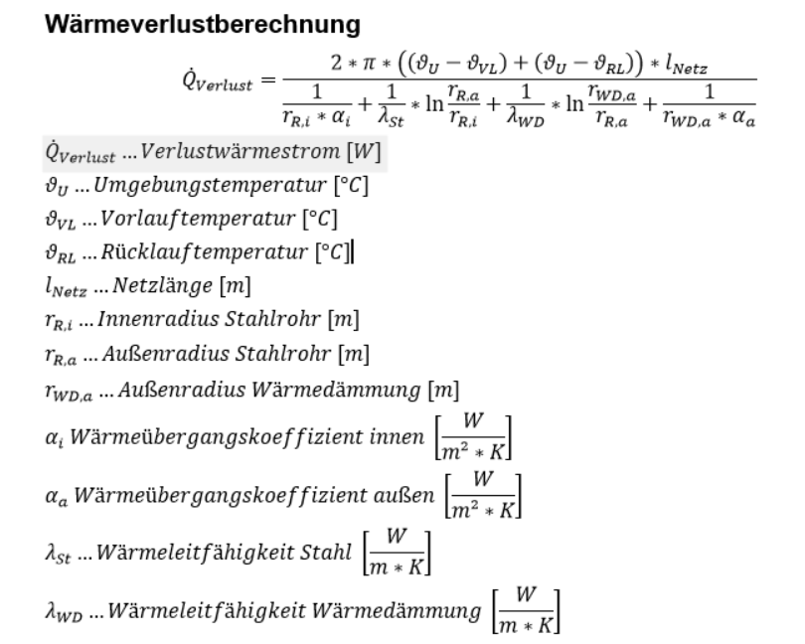
2.1 | System Fernkälte |  |  | 2.3 | Vergleich Fernwärme

$$θ_{VL}$$
$$θ_{VL}$$
$$θ_{RL}$$
$$θ_{RL}$$
Pmax | Maximale Kühlleistung | 1,037 | kW | Pmax | Maximale Kühlleistung |  | 1,037 | kW
 | Vorlauftemperatur | 6 | °C |  | Vorlauftemperatur |  |  | °C
 | Rücklauftemperatur | 12 | °C |  | Rücklauftemperatur |  |  | °C
dT | Temmperaturspreizung | 6 | K | dT | Delta T |  |  | K
cp | Spez. Wärmekapazität | 4.2 | kJ/(kg*K) | cp | Spez. Wärmekapazität |  |  | kJ/(kg*K)
$$\dot{m}$$
$$\dot{m}$$
$$\dot{m}$$
 | Massenstrom | 41.14 | kg/s |  | Massenstrom |  |  | kg/s
ρ | Dichte Wasser | 999.78 | kg/m³ | ρ | Dichte Wasser |  |  | kg/m³
$$\dot{V}$$
$$\dot{V}$$
$$\dot{V}$$
 | Volumenstrom | 0.041 | m³/s |  | Volumenstrom |  |  | m³/s
$$v$$
$$v$$
$$v$$
 | Strömungsgeschw | 1.5 | m/s |  | Strömungsgeschw |  |  | m/s
A | Fläche | 0.0274 | m² | A | Fläche |  |  | m²
d | Benötigter Durchmesser | 0.187 | m | d | Benötigter Durchmesser |  |  | m
 | Auswahl DIN-Rohr | DN 200 |  |  | Auswahl DIN-Rohr
Di | Innendurchmesser | 210.1 | mm | Di | Innendurchmesser |  |  | mm
2.2 | Wärmeverlust
 | Strömungsgeschwindigkeit im Rohr | 1.187 | m/s |  | Strömungsgeschwindigkeit im Rohr |  |  | m/s
 | Wandstärke Rohr | 4.5 | mm |  | Wandstärke Rohr |  |  | mm
 | Wandstärke WD | 47.95 | mm |  | Wandstärke WD |  |  | mm
$$λ_{Stahl}$$
$$λ_{Stahl}$$
$$λ_{Stahl}$$
 | Stahl Wärmeleitfähigkeit | 43 | W/(m*K) |  | Stahl Wärmeleitfähigkeit |  |  | W/(m*K)
$$λ_{wd}$$
$$λ_{wd}$$
$$λ_{wd}$$
 | WD Wärmeleitfähigkeit | 0.027 | W/(m*K) |  | WD Wärmeleitfähigkeit |  |  | W/(m*K) | DN | Di [mm] | Kosten [€/m] | sStahl [mm] | sWD [mm]
$$θ_{U}$$
$$θ_{U}$$
 | Umgebungstemperatur | 15 | °C |  | Umgebungstemperatur |  |  | °C | DN 60 | 53.9 | 300 | 3.2 | 32.35
$$α_{innen}$$
$$α_{außen}$$
$$α_{innen}$$
$$α_{außen}$$
$$α_{innen}$$
$$α_{außen}$$
 | Wärmeübergangskoeffizient Innen | 3000 | W/(m²*K) |  | Wärmeübergangskoeffizient Innen |  |  | W/(m²*K) | DN 70 | 69.7 | 310 | 3.2 | 31.95
 | Wärmeübergangskoeffizient Außen | 10 | W/(m²*K) |  | Wärmeübergangskoeffizient Außen |  |  | W/(m²*K) | DN 80 | 82.5 | 320 | 3.2 | 35.55
 | Innenradius Stahlrohr | 0.10505 | m |  | Innenradius Stahlrohr |  |  | m | DN 100 | 107.1 | 330 | 3.6 | 42.85
 | Außenradius Stahlrohr | 0.10955 | m |  | Außenradius Stahlrohr |  |  | m | DN 125 | 132.5 | 340 | 3.6 | 42.65
 | Außenradius Wärmedämmung | 0.1575 | m |  | Außenradius Wärmedämmung |  |  | m | DN 150 | 160.3 | 350 | 4 | 40.85
$$l_{Netz}$$
$$l_{Netz}$$
 | Netzlänge | 1500 | m |  | Netzlänge |  |  | m | DN 200 | 210.1 | 360 | 4.5 | 47.95
 |  |  |  |  |  |  |  |  | DN 250 | 263 | 380 | 5 | 63.05
 | Wärmeverluste | 8029.5 | W |  | Wärmeverluste |  |  | W | DN 300 | 312.7 | 400 | 5.6 | 63.05
 | spez Verluste | 5.353 | W/m |  | spez Verluste |  |  | W/m | DN 350 | 343.8 | 410 | 5.6 | 72.2
 |  |  |  |  |  |  |  |  | DN 400 | 393.7 | 430 | 6.3 | 86.5
 | Kältebedarf Verbraucher | 1062328.0 | kWh/a |  | Kältebedarf Verbraucher |  |  | kWh/a | DN 450 | 444.4 | 450 | 6.3 | 86.5
 | Wärmeverluste mit WD | 8.030 | kW |  | Wärmeverluste mit WD |  |  | kW | DN 500 | 495.4 | 470 | 6.3 | 101

2.4 | Wärmeverlust bei teilweise gedämmten und ungedämmten Rohrleitungen
 | Wärmeverluste mit VL WD, ohne RL WD |  | kW |  | Wärmeverluste mit VL WD, ohne RL WD |  |  | kW
 |  |  | W/m |  |  |  |  | W/m
 | Wärmeverluste ohne WD |  | kW |  | Wärmeverluste ohne WD |  |  | kW
 |  |  | W/m |  |  |  |  | W/m

